상품제안서
카카오 춘식이 코마사 40수 타올 3P세트 | 상품코드: S40185

 |  |  |  |  |  |  | 02-713-8555 | www.synergygift.co.kr
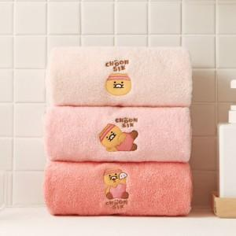

【상세/제작정보】 | <p><span style="font-size: 14pt;">※ </span><span style="font-size: 14pt;">​</span><span style="font-size: 14pt;">케이스 스티커 (사이즈80*50mm)</span>&nbsp;</p><p><span style="font-size: 14pt;">※ 타올 인쇄 불가 상품입니다.​</span></p>

【인쇄/포장옵션】 | 스티커 / 포장지포장

【공급단가】 | 수량 | 30~ | 100~ | 300~ | 500~ | 1,000~
*VAT별도 | 단가 | 26,160원 | 25,760원 | 25,160원 | 24,150원 | 23,140원

【상품 URL】 | https://www.synergygift.co.kr:443/src/goods_detail.php?gdno=40185

